Sheet1
运营分公司2020年物资需求计划表
编号：NG-R-WZ-ZH-001
申报部门/中心/室： 日期：

序号 | 有无图片 | 物资名称 | 规格型号 | 单位 | 数量 | 参考品牌（如需指定添加说明）
1 | 有 | 便民箱 | 35CM*20CM*30cm，亚克力厚度5MM透明塑料抽屉柜，保证一定硬度，三层抽屉，内有针线包套盒、宁波地图、放大镜、防暑药品、创可贴、简单的工具等，效果图如参考图 | 个 | 8 | 无品牌要求
2 | 有 | 乘客意见箱 | 尺寸：27*11*21cm 不锈钢的厚度为0.6mm定制，带logo及“宁波轨道交通”“乘客意见箱”字样，不锈钢304材质，壁挂式，顶部设投信口，侧面可放纸笔，带锁 | 个 | 37 | 无品牌要求
3 |  | 1米线立柱告示牌 | 定制，304不锈钢，A3立柱。立式（总高155cm，含底盘），底盘椭圆形（厚度不超过2cm），告示牌为竖面A3横置（插片式，双面显示，可显示内容为A3横置大小），总重量不超过2.5kg。立柱具有1米线功能。 | 个 | 284 | 无品牌要求
4 | 有 | 窗口暂停服务牌 | 定制，不锈钢，呈倒T型，长度30CM，宽9CM，高9.5CM双面文字（暂停服务/钱票请当面点清）。 | 个 | 29 | 无品牌要求
5 |  | 单程票回收箱（小） | 定制 200MM×150MM×300MM（长×宽×高）透明塑料，厚度为5MM，上面有投票口，投入单程票，有门，可挂锁定制公司LOGO及名称，与现场LOGO一致 | 个 | 33 | 无品牌要求
6 | 有 | 宣传架 | 带logo、线路图标及车站名，不锈钢，立式，总高度1.7m，四层放置栏（厚度5cm） | 个 | 38 | 无品牌要求
7 |  | 预制票盒 | 定制，尺寸：100×200×60mm，201不锈钢，不锈钢厚度1.0，有盖，预制票盒根据票价区分，用来分配预制票 | 个 | 16 | 无品牌要求
8 |  | 不锈钢人字形空板 | 定制，不锈钢材质，不锈钢厚度不小于3mm 可折叠。边角采用小圆弧，避免刮伤人，外观尺寸（长*宽）：60cm*21cm，带卡槽，两面可插卡牌。 | 个 | 375 | 无品牌要求
9 |  | “小心地滑”插牌 | 304不锈钢，不锈钢厚度不小于2mm。 与“不锈钢人字形空板”配套使用。卡片尺寸（长*宽）：40cm*19cm | 片 | 375 | 无品牌要求
10 |  | “暂停服务”插牌 | 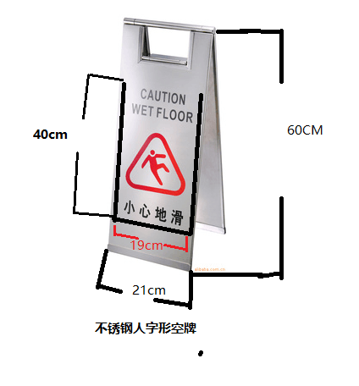 304不锈钢，不锈钢厚度不小于2mm。与“不锈钢人字形空板”配套使用。卡片尺寸（长*宽）：40cm*19cm | 片 | 148 | 无品牌要求
11 |  | “正在维修”插牌 | 304不锈钢，不锈钢厚度不小于2mm。与“不锈钢人字形空板”配套使用。卡片尺寸（长*宽）：40cm*19cm | 片 | 74 | 无品牌要求

申请部门/中心/室制表人： 申请部门/中心/室审核人： 日常维护管理部门/中心/室审核人：

